Fedlap
2021/2022. TANÉVI
SPORTLÖVŐ DIÁKOLIMPIA® MEGYEI DÖNTŐ
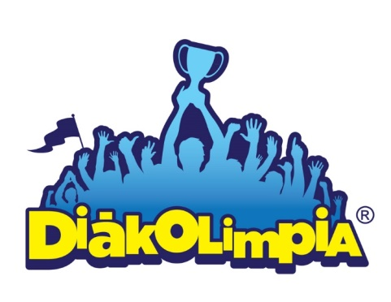





Megye: VAS MEGYE

Helyszín: Szombathely, Homok úti lőtér

Időpont: 2022. április 21.

EREDMÉNYEK

